はじめに
 |  |  | 許可申請様式計算シート

 |  |  |  | 計算シートを用いて，特定都市河川浸水被害対策法の規定に基づく， 雨水浸透阻害行為許可申請書の様式－１～様式－６を作成します。

様式の内容は以下の通りです。

 | 様式－１ ： 現況土地利用区分面積集計表（行為前）
 | 様式－２ ： 計画土地利用区分面積集計表（行為後）
 | 様式－３ ： 行為前後の土地利用集計表
 | 様式－４ ： 雨水浸透阻害行為前後の平均流出係数
 | 様式－５ ： 雨水浸透阻害行為前後の雨水流出量の最大値
 | 様式－６ ： 政令第９条第１項に規定する技術的基準に適合することを証する書類
 | （様式－１～様式－３：事前相談に必要な書類，様式－１～様式－６：許可申請に必要な書類）

様式－１～様式－６には，例として以下の条件で数値が入力してあります。
入力が必要な項目を赤字で示しておりますので，該当する箇所に数値を記入してください。
（※数値を入力すると自動計算されます。）

～計算シートの詳しい使用方法については，次ページの「使用方法」をご覧ください～

条件（例示）↓↓↓↓↓↓↓↓↓↓↓↓

 |  | 行為前 |  |  |  | 行為後
ｴﾘｱNo5
(宅地) 900m²
ｴﾘｱNo5
(林地) 900m²
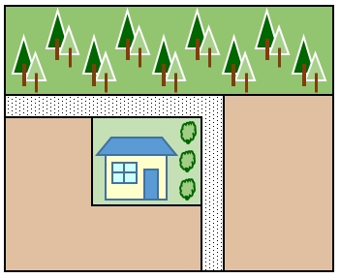
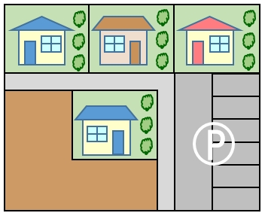

ｴﾘｱNo1
(宅地)
300m²

ｴﾘｱNo4
(畑) 800m²
ｴﾘｱNo3
(畑) 600m²
ｴﾘｱNo4
(運動場) 800m²

ｴﾘｱNo2
(未舗装道路) 50m²
ｴﾘｱNo1
(宅地) 300m²
ｴﾘｱNo2
(道路) 50m²
ｴﾘｱNo3
(駐車場) 600m²

 |  |  | 開発面積 ： 0.265ha

 |  |  | 行 為 前 ： |  | 耕地 0.230ha（流出係数0.2）
 |  |  |  |  | 宅地 0.035ha（流出係数0.9）
 |  |  | 行 為 後 ： |  | 宅地 0.125ha（流出係数0.9）
 |  |  |  |  | 駐車場 0.060ha（流出係数0.95）
 |  |  |  |  | 運動場 0.080ha（流出係数0.8）

使用方法
 |  |  | 使 用 方 法

 |  | 作業手順 |  |  |  | 作業フロー（目的）

1． | 判別法を参考に、様式－１に行為前の現況土地利用別面積を入力します。（赤字該当項目） |  |  |  | 阻害行為前の現況土地利用別面積を確認
事前相談
２． | 判別法を参考に、様式－２に行為後の計画土地利用別面積を入力します。（赤字該当項目） |  |  |  | 阻害行為後の計画土地利用別面積を確認

３． | 上記１．２．の結果から、行為前後の土地利用集計により、阻害行為対象面積が様式－３に 自動算出されます。（入力の必要なし） 算出結果（様式－３：④欄の合計）より、雨水浸透阻害行為許可の対象となるか確認します。 阻害行為対象面積が1,000㎡（0.1ha）を超えていれば雨水浸透阻害行為許可の対象となります。

 |  |  |  | 雨水浸透阻害行為許可の対象となるか判定

許可申請
４． | 様式－４に雨水浸透阻害行為前後の平均流出係数が自動算出されます。（入力の必要なし） |  |  |  | 阻害行為前後の平均流出係数を算出
 | 行為区域位置の住所を入力してください。

５． | 様式－５に雨水浸透阻害行為前後の最大雨水流出量が自動算出されます。（入力の必要なし） |  |  |  | 阻害行為前後の最大雨水流出量を算出

６． | 『調整池容量計算システム』を使用して雨水浸透貯留施設の能力を算出し、必要対策量を上回っているか確認します。（詳しくは様式－６作成要領をご覧ください。） 『調整池容量計算システム』の算出結果を様式－６に記入します。
 |  |  |  | 流出抑制施設の能力が必要対策量以上であるか判定

浸透施設諸元算出表
 | 浸透施設諸元算出表

 | 使用する浸透施設の諸元をオレンジ色ハッチング箇所に入力してください。 必要な諸元（青・緑ハッチング項目）が自動算出されます。

 | 例として，下図の正方形ますおよび浸透トレンチを使用した場合の数値を赤字で示しています。

 | 施設 |  | 円筒ます | 正方形ます | 矩形ます | 浸透トレンチ・浸透側溝 | 透水性舗装・透水性平板
 | 浸透面 |  | 側面および底面 | 側面および底面 | 側面および底面 | 側面および底面 | 底面
 | 模式図 |  |  |  |  | 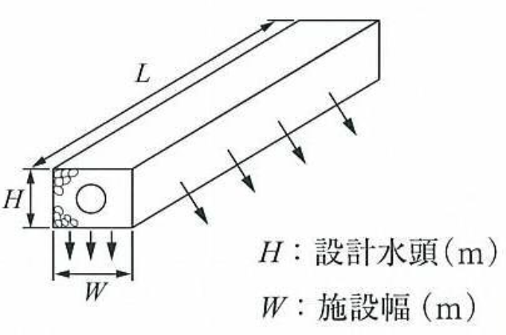 | 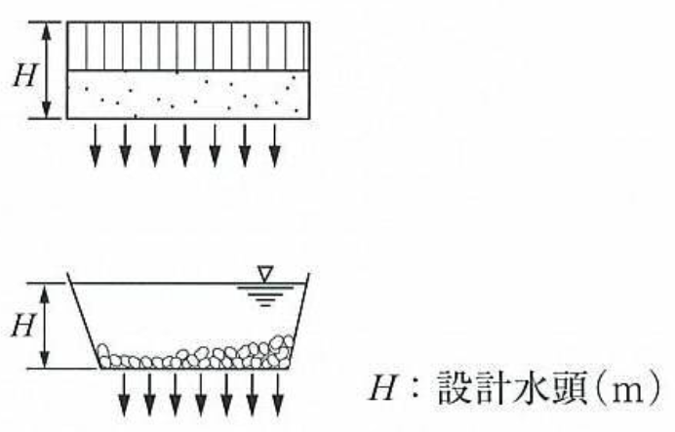
 | 施設規模の適応範囲 |  | H≦1.5m, 0.2≦D≦10m | H≦1.5m, W≦80m | H≦1.5m, L≦200m, W≦4m | H≦1.5m, W≦1.5m | H≦1.5m
 | 設計水頭H(m) |  |  | 0.75 |  | 0.75
 | 施設直径D(m)，施設幅W(m) |  |  | 0.75 |  | 0.75
 | 施設延長L(m)
 | 係数 | a |  | 1.075 |  | 3.093 | 0.014
 |  | b |  | 6.69775 |  | 1.682 | 1.287
 |  | c |  | 1.8605
浸透能力算出のために必要な諸元 | 比浸透量(m2) |  |  | 7.4885 |  | 4.00175
 | 飽和透水係数(m/hr) |  |  |  |  |  |  | 現地浸透試験の結果を入力してください
 | 設置数量(個)，(m)，(m2) |  |  | 12 |  | 70.2
 | 影響係数（１） |  | 0.9 | 0.9 | 0.9 | 0.9 | 0.9
 | 影響係数（２） |  | 0.9 | 0.9 | 0.9 | 0.9 | 0.5
 | 管の外径(m) |  | 0.318 | 0.318 |  | 0.216
 | 管の内径(m) |  | 0.3 | 0.3 |  | 0.2
 | 管の高さ(m) |  | 0.8 | 0.6
 | トレンチの段数 |  |  |  |  | 2
空隙貯留量算出のために必要な諸元 | 空隙部の体積(m3) |  | 0 | 4.4906572521 | 0 | 34.342747446 | 0
 | 空隙率(%) |  |  | 35 |  | 35 |  | 下表の材料別の空隙率を参照し， 該当する材料の設計値を入力してください
 | 管内の体積(m3) |  | 0 | 0.50893800988 | 0 | 4.4107960856 |  | 空隙貯留量の条件設定【その他】に入力してください
 | 空隙率(%) |  | 100 | 100 | 100 | 100

 |  |  |  |  | ●材料別の空隙率
 |  |  |  |  | 材料 | 設計値 | 文献による参考値
 |  |  |  |  | 単粒度砕石（３・４・５号） | 35% | 30～40％※１
 |  |  |  |  | クラッシャーラン | 12% | 骨材間隙率6～18％※２
 |  |  |  |  | 粒度調整砕石 | 9% | 骨材間隙率3～15％※２
 |  |  |  |  | 透水性アスファルト混合物 | 15% | 10～20％以上※３
 |  |  |  |  | 透水性瀝青安定処理路盤
 |  |  |  |  | 透水性コンクリート | 20% | 連続空隙率20%※４
 |  |  |  |  | プラスチック製貯留材 | 使用する製品の カタログ値を採用 | 60～95％※４ 空隙率は製品により異なり，また98％の空隙率を有するものもある
 |  |  |  |  | ※１：雨水浸透施設技術指針［案］構造・施工・維持管理編 社団法人雨水貯留浸透技術協会
 |  |  |  |  | ※２：舗装設計施工指針 社団法人日本道路協会
 |  |  |  |  | ※３：雨水流出抑制施設(規定及び解説)住宅・都市整備公団
 |  |  |  |  | ※４：技術評価認定書 社団法人雨水貯留浸透技術協会

